Gráfico Shampoo
Meta de Venda
R$30,000
Vendas Realizadas
R$18,000
Percentual Meta
60%

Gráfico Cerveja
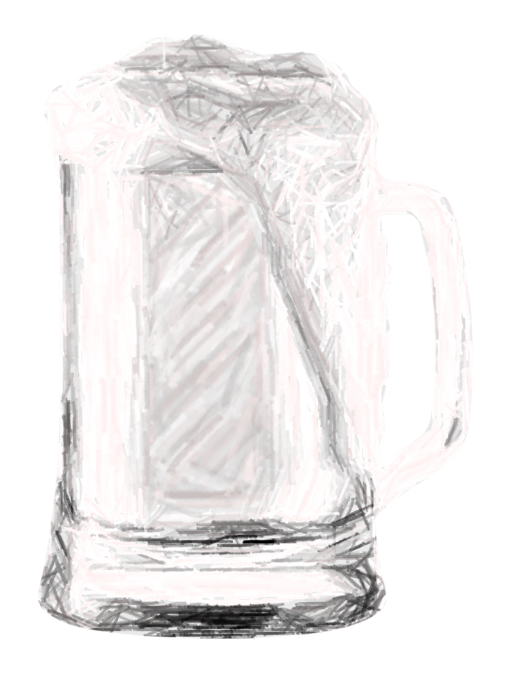
Meta de Venda
R$30,000
Vendas Realizadas
R$12,000
Percentual Meta
40%

Planilha2
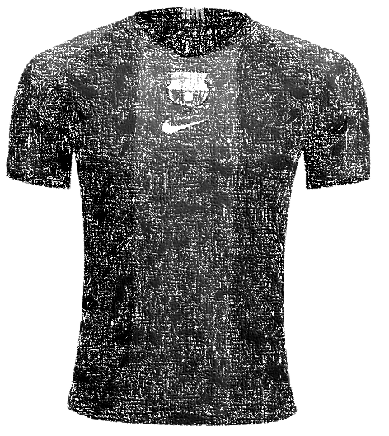
Meta de Venda
R$1,000
Vendas Realizadas
R$750
Percentual Meta
75%

